Sheet1
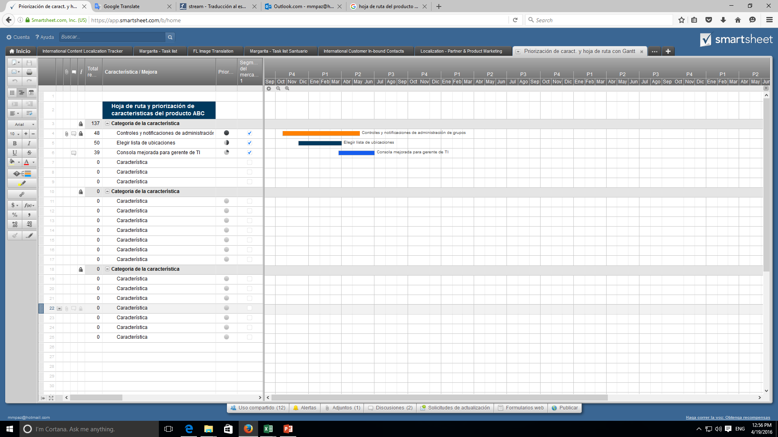
Hoja de ruta del producto

Fundacion Huella Animal | MES 2 |  |  |  | MES 3
 | S5 | S6 | S7 | S8 | S9 | S10 | S11 | S12 | S13 | S14 | S15 | S16 | S13 | S14 | S15 | S16 | S17 | S18
 | SPRINT 1 | SPRINT 1 | SPRINT 1 | SPRINT 2 | SPRINT 2 | SPRINT 2 | SPRINT 3 | SPRINT 3 | SPRINT 3 | SPRINT 3 | SPRINT 3 | SPRINT 3 | SPRINT 2 | SPRINT 2 | SPRINT 3 | SPRINT 4 | SPRINT 5 | SPRINT 6
EPICA 0 Inicio

Desarrollo Project Charter

Sprint Backlog

Crear conexion al Email
para enviar mesnajes
Creacion vista Login y Registro
Creacion vista historial
EPICA 1-Usuarios

funcion Validar rut
Histoial adopciones
Creacion vista Home , Donacion y eventos
comprobar Email no repetido
Histoial visitas

Visualiacion Eventos
Histoial donaciones
Encriptacion de contraseña
Realizar pruebas usuarios
Creación ruta para BD
funcion "Enviar al login si usuario va a donacion y no esta registrado"
Funcion eventos disponibles
Conexion BD-Pag web
comprobar validacion email y contraseña
Creacion de token usuario
funcion mensaje email registro
funcion visualizar adopciones propias"
funcion "visualizar visitas propias"
funcion "visualizar donaciones propias"
Crear vista mascota y perfil mascota
EPICA 2- Admin Mascotas

Visulacion mascotas
Realizar pruebas admin
Visulacion ficha mascota

Testing pagina web

Crear vistas adopcion y agendar visitas
EPICA 3 - Admin adopcion

Creacion formulario adopcion

funcion fecha entrevista dia habil

Formulario de agendar visita
Realizar pruebas admin

Conexion BD y Pag web
Función mensaje email
funcion fecha visita dia habil
funcion "mensaje email cuando se envia el formulario adopcion"
Crear vista admin
Funcion editar Datos
EPICA 4 - Admin catalogo
Pruebas codigo
Subir a produccion
Crear login administrador
Gestion de eventos
Formulario editor mascota
Vista admin gestion adopcion y agregar mascotas
Realizar pruebas admin
Formulario de evento
Funcion editar Evento
funcion de creacion eventos
Formulario agregar mascotas
Editar hora de visita
funcion creacion mascotas
funcion gestion adopciones
Vaidacion documentos
Funcion validar adopcion
Funcion eliminar evento
Gestion de dudas
Visualizar dudas usuarios
Formulario de respuesta
Funcion Respuesta dudas

Cree una Hoja de ruta del producto en Smartsheet

